Campagna promozionale
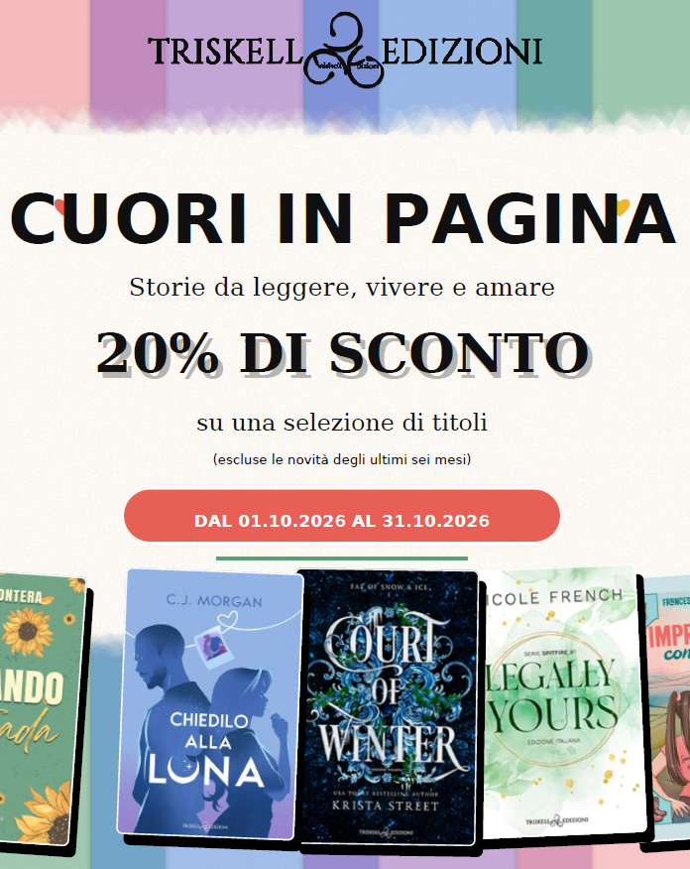

EAN | AUTORE | TITOLO

TRISKELL EDIZIONI | Campagna promozionale: -20%
 | In vigore dal 1° al 31 ottobre 2026
 | Contatta l'agente per aderire

9791220712910 | Prontera Erica | Abbandonando La Mia Strada
9791220711159 | Gazzaniga Claudia | Addizione D'Amore
9791220712446 | Rosemary Martins | Burning For You
9791220710299 | Erica Prontera | Cercando La Mia Strada
9791220711890 | Cj Morgan | Chiedilo Alla Luna
9791220711470 | Krista Street | Court Of Winter - Edizione Italiana
9791220711111 | Steele Becca | Cruel Crypts - Edizione Italiana
9791220711937 | Wolf Julia | Dear Grumpy Boss - Edizione Italiana
9791220711036 | Grey R.S. | Enemies Abroad - In Viaggio Con Il Nemico
9791220711876 | Poratti Arianna | Estasi -La Signora Del Labirinto E Il Dio Degli Eccessi
9791220711098 | Martin Annika | Il Miliardario Scorbutico
9791220712095 | Cominelli Francesca C. | Imprevisto Con L’Amore
9791220713566 | Francesca C. Cominelli | Inciampo D’Amore
9791220711012 | Scotto Barbara | L’Anima Ricordera' Sempre
9791220710312 | Nicole French | Legally Mine - Edizione Italiana
9791220709712 | French Nicole | Legally Yours - Edizione Italiana
9791220711838 | French Nicole | Legally Ours
9791220712972 | Mckenzie Harper | Let Me Be Your Man
9791220710978 | Bonati Arianna | Rose Di Carta
9791220711432 | Guindani Laura | Stolen - Un Enigma Chiamato Amore
9791220711050 | Beck J. L. | The Wallflower - Edizione Italiana
9791220710336 | Francesca C. Cominelli- Chiara Rametta | Un Viaggio Per Innamorarsi
9791220710992 | Kramer A.C. | Verità O Morte

